Görsel Kontrol
 | GÖRSEL KONTROL TALİMATI |  |  |  | REVİZYON TARİHİ | TESİS | SAYFA NO

 |  |  |  |  | 2023-08-23 | AVCILAR | 1/1

MÜŞTERİ PARÇA NO |  | MÜŞTERİ |  | PROJE KODU | KULLANILAN GÜVENLİK EKİPMANLARI

PZ31-18C299AA |  | FORD |  | V710 | İş Ayakkabısı, Koruyucu Eldiven

FOTOĞRAFLAR |  | No | YAPILACAKLAR

4
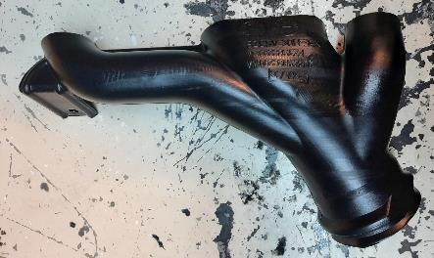 |  | 1 | Ürün üzerinde kontrol edilmesi gereken bölgeler

 |  |  | *1 numaralı gövde bölgesi. *2 numaralı ağız bölgesi. *3 numaralı kulak bölgesi. *4 numaralı markalama bölgesi.

3
1
2

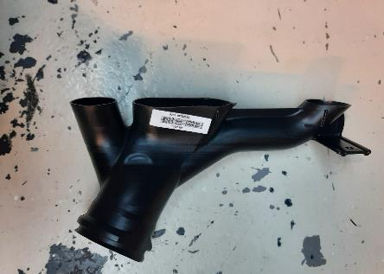 |  | 2 | 1 Numaralı Gövde Bölgesi

 |  |  | *Gövdede ezilme, deformasyon olmamalı. *Gövdede hammadde lekesi olmamalı. *Gövdede et kalınlığı dağılımı homojen olmalı. *Gövdede çöküntü olmamalı. *Ürün barkodsuz olmamalı.

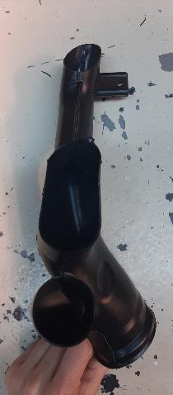
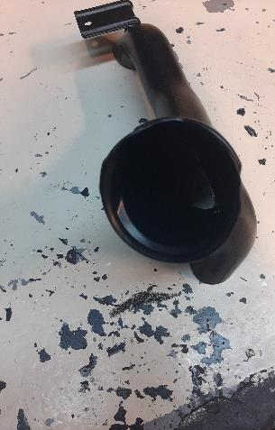 |  | 3 | 2 Numaralı Ağız Bölgeleri

 |  |  | *Ağız bölgesindeki et kalınlığı dağılımı homojen olmalı. *Ağızda ezilme, çöküntü, incelik olmamalı. *Ağızda takoz (hammadde yığılması) olmamalı. *Kalıp birleşim yerlerinde açıklık olmamalı ve çapak olmamalı. *Ağız kesim hattı üzerinden ürünler kesilmelidir.

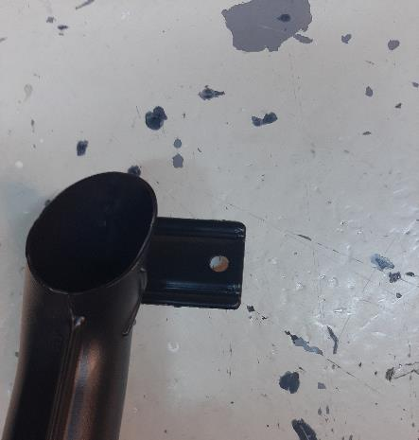 |  | 4 | 3 Numaralı Kulak Bölgesi

 |  |  | *Kulak bölgesi et kalınlığı dağılımı homojen olmalıdır. *Kulak bölgesinde ezilme, çökme,incelik olmamalıdır. *Kulak bölgesinde çapak ve takoz olmamalıdır. *Kulak bölgesi delikleri açılmış olmalıdır.

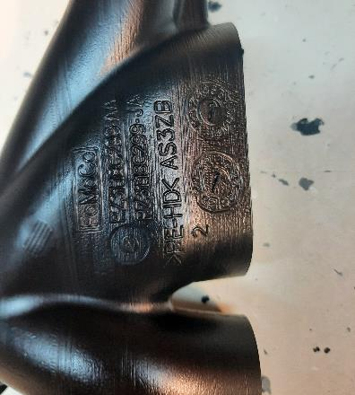 |  | 5 | 4 Numaralı Markalama Bölgesi

 |  |  | *Markalama düzgün olmalı. *Yazılar okunaklı olmalı. *Markalamada hammadde lekesi olmamalı. *Takvim,müşteri adı parça numarası belirgin olmalı.

Hazırlayan | Seçgül YILMAZ Proje Kalite Uzman Yardımcısı |  | Kontrol Eden / Onaylayan |  |  | Mehmet KÖZ Proje Yöneticisi

Standart Çalışma Tablosu
 |  | STANDART ÇALIŞMA TABLOSU

MAKİNE |  | FBM12 |  |  |  | CYCLE TIME |  | 60 SN |  | TARİH

ÜRÜN |  | PZ31-18C299AA |  |  |  | TAKT TIME
 |  |  |  |  |  |  |  |  |  | 2022-10-04
ÇALIŞAN SAYISI |  | 1 |  |  |  | VARDİYA |  | 3

No |  |  | Oto. | Manuel | Yürüme | LAYOUT

1 | ŞİŞİRME |  | 60
MAKİNE
NUMUNE KASASI
2 | ÇAPAK AYIKLAMA |  |  | 10
ÇAPAK AYIKLAMA
RED KASASI
3 | KESME |  | 25

4 | FİNAL KONTROL |  |  | 10

KIRMA
5 | AMBALAJLAMA |  |  | 10

6
KESME
7
FINAL KONTROL
AMBALAJLAMA İSTASYONU
8

9

Toplam (sn) |  |  | 55

Hazırlayan |  |  | Seçgül YILMAZ Proje Kalite Uzman Yardımcısı |  |  |  | Onaylayan |  | Mehmet KÖZ Proje Yöneticisi

Kaba Temizlik
 | KABA TEMİZLİK TALİMATI |  |  |  |  | REVİZYON TARİHİ | TESİS | SAYFA NO

 |  |  |  |  |  | 2022-09-22 | AVCILAR | 1/1

MÜŞTERİ |  | MÜŞTERİ PARÇA NO |  |  | PROJE KODU | KULLANILAN GÜVENLİK EKİPMANLARI

IAC |  | PZ31-18C299AA |  |  | INEOS | İŞ AYAKKABISI, KORUYUCU ELDİVEN

FOTOĞRAFLAR |  |  | No | YAPILACAKLAR |  |  | NOTLAR

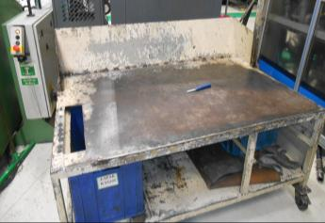 |  |  | 1 | Fotoğrafta kaba temizlik işleminin yapılacağı çapak ayıklama masası görülmektedir. |  |  | İşçi sağlığı ve iş güvenliği kurallarına uygun çalışılmalıdır.

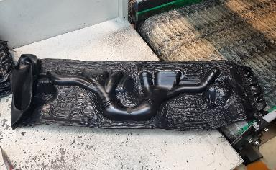 |  |  | 2 | Ürün kaba temizlik işlemi için çapak ayıklama masasına alınır.

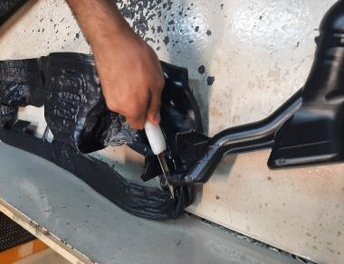
 |  |  | 3 | Fotoğraftaki gibi ürün elle çapağından ayrılır.

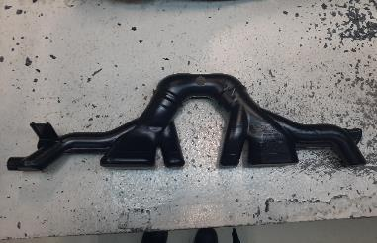 |  |  | 4 | Kaba temizlik operasyonu bitmiş ürün fotoğraftaki gibidir.

Hazırlayan | Seçgül YILMAZ Proje Kalite Uzman Yardımcısı |  |  | Kontrol Eden / Onaylayan |  |  | Mehmet KÖZ Proje Yöneticisi

Kesme
 | KESME TALİMATI |  |  |  |  | REVİZYON TARİHİ | TESİS | SAYFA NO

 |  |  |  |  |  | 2022-09-22 | AVCILAR | 1/1

MÜŞTERİ PARÇA NO |  | MÜŞTERİ |  |  | PROJE KODU | KULLANILAN GÜVENLİK EKİPMANLARI

PZ31-18C299AA |  | IAC |  |  | INEOS | Kask, Gözlük, Ayakkabı, Eldiven

FOTOĞRAFLAR |  |  | No | YAPILACAKLAR |  |  | NOTLAR

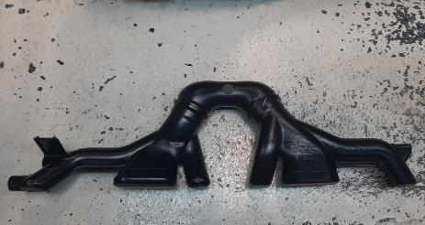 |  |  | 1 | Fotoğrafta çapağı ayıklanmış ürün görülmektedir. |  |  | İşçi sağlığı ve iş güvenliği kurallarına uygun çalışma ortamı olmadan operasyonlara başlanmamalıdır.

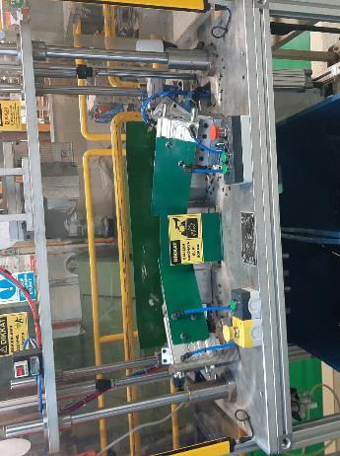 |  |  | 2 | Fotoğrafta PZ31-18C299AA ürününlerine ait kesme otomatı görülmektedir. |  |  | Her kesimden sonra otomat üzerinde kalan çapaklar temizlenmelidir.

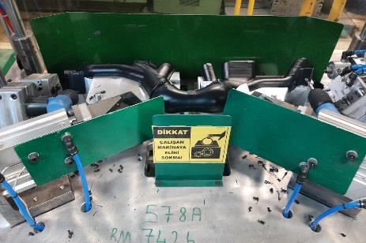 |  |  | 3 | Çapağı temizlenmiş ürün leak test ve kesme işlemi için otomata yerleştirilir. |  |  | 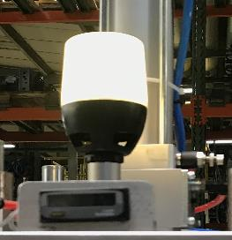 Ürün maskeye tam olarak yerleştirilmeden kesme işlemine başlanmamalıdır. Kesme otomatı kırmızı alarm verirse otomattaki ürünler kırmaya atılmalıdır.

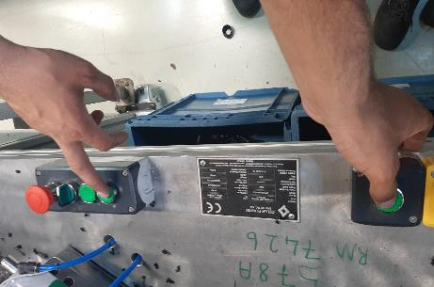 |  |  | 4 | Fotoğrafta görülen butonlara basılarak maske kapatılır ve ürün sabitlenir.

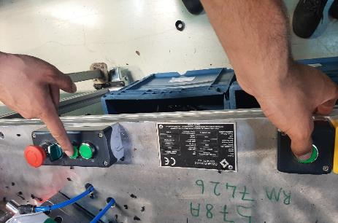 |  |  | 5 | Fotoğrafta görüldüğü gibi maske kapandıktan sonra butonlara basılarak leak test ve kesme işlemine başlanır.Yeşil ışık yandığında ürünler otomattan alınır.

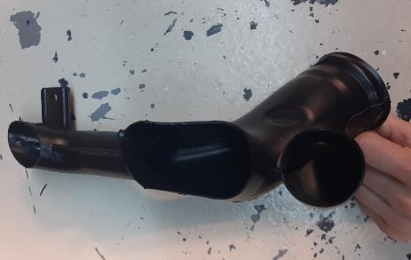 |  |  | 6 | Kesme işlemi bitmiş ürünler fotoğrafta görülmektedir. Ürünler görsel olarak %100 kontrol edilmelidir. |  |  | 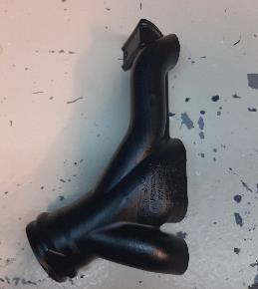

Hazırlayan | Seçgül YILMAZ Proje Kalite Uzman Yardımcısı |  |  | Kontrol Eden / Onaylayan |  |  | Mehmet KÖZ Proje Yöneticisi

İşaretleme
 | İŞARETLEME TALİMATI |  |  |  |  | REVİZYON TARİHİ | TESİS | SAYFA NO

 |  |  |  |  |  | 2022-09-28 | AVCILAR | 1/1

MÜŞTERİ PARÇA NO |  | MÜŞTERİ |  |  | PROJE KODU | KULLANILAN GÜVENLİK EKİPMANLARI

PZ31-18C299AA |  | IAC |  |  | INEOS | Kask, Gözlük, Ayakkabı, Eldiven

FOTOĞRAFLAR |  |  | No | YAPILACAKLAR |  |  | NOTLAR

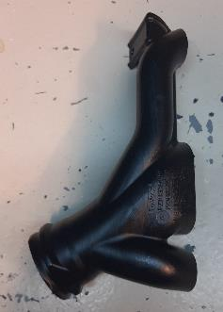 |  |  | 1 | Fotoğrafta PZ31-18C299AA ürününün görülmektedir.

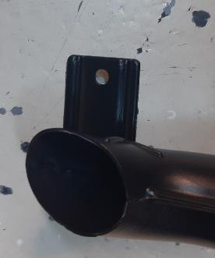 |  |  | 2 | Fotoğrafta görüldüğü gibi kulak bölgeleri beyaz kalem ile işaretlenmelidir.

Hazırlayan | Seçgül YILMAZ Proje Kalite Uzmanı |  |  | Kontrol Eden / Onaylayan |  |  | Mehmet KÖZ Proje Yöneticisi

Fikstür Kontrol
 | FİKSTÜR KULLANMA TALİMATI |  |  |  |  | REVİZYON TARİHİ | TESİS | SAYFA NO

 |  |  |  |  |  | 2022-04-28 | AVCILAR | 1/2

MÜŞTERİ PARÇA NO |  | MÜŞTERİ |  |  | PROJE ADI | KULLANILAN GÜVENLİK EKİPMANLARI

PZ31-18C299AA |  | IAC |  |  | INEOS | Kask, Gözlük, Ayakkabı, Eldiven

FOTOĞRAFLAR |  |  | No | YAPILACAKLAR |  |  | NOTLAR

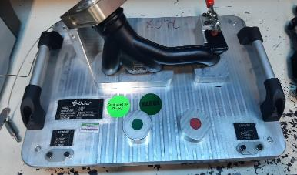 |  |  | 1 | Fotoğrafta PZ31-18C299AA ürünlerine ait kontrol fikstürü görülmektedir. |  |  | Kontrol fikstürünün üzerindeki parçalar eksik veya hasarlı olmamalıdır. Fikstürde bir uygunsuzluk tespit edilirse vardiya takım liderine haber verilmelidir.

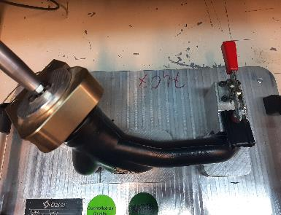
 |  |  | 2 | Ürün fotoğrafta görüldüğü gibi fikstüre yerleştirilmelidir.

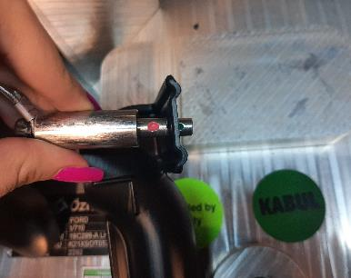 |  |  | 3 | Fotoğrafta görüldüğü gibi kontrol pimleri ürünün kulak bölgesine yerleştirilerek sabitlenir ve kontrol edilir.

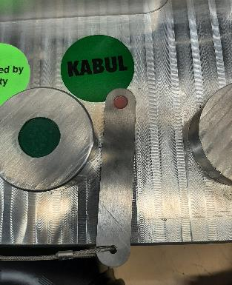
 |  |  | 4 | Fotoğrafta kesim bölgesini kontrol etmek için geçmez kontrol pimi görülmektedir.

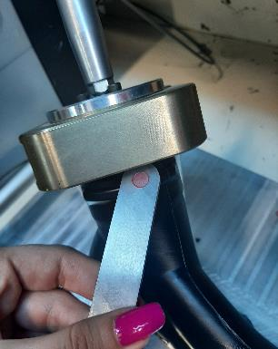 |  |  | 5 | Fotoğrafta görüldüğü gibi ürünlerin ağız bölgeleri kontrol pimiyle kontrol edilir.Kontrol pimi ağız kesim bölgesinden geçmemelidir.

Hazırlayan | Seçgül YILMAZ Proje Kalite Uzman Yardımcı |  |  | Kontrol Eden / Onaylayan |  |  | Mehmet KÖZ Proje Yöneticisi

 | FİKSTÜR KULLANMA TALİMATI |  |  |  |  | REVİZYON TARİHİ | TESİS | SAYFA NO

 |  |  |  |  |  | 2022-04-28 | AVCILAR | 2/3

MÜŞTERİ PARÇA NO |  | MÜŞTERİ |  |  | PROJE KODU | KULLANILAN GÜVENLİK EKİPMANLARI

PZ31-18C299AA |  | IAC |  |  | INEOS | Kask, Gözlük, Ayakkabı, Eldiven

FOTOĞRAFLAR |  |  | No | YAPILACAKLAR |  |  | NOTLAR

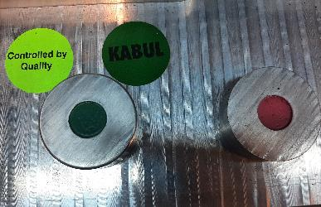 |  |  | 6 | Fotoğrafta ürünün ağız bölgelerini kontrol etmeye yarayan yeşil renkteki mastarlar geçer mastarları, kırmızı renkteki mastar ise geçmez mastarlarıdır. |  |  | Kontrol fikstürünün üzerindeki parçalar eksik veya hasarlı olmamalıdır. Fikstürde bir uygunsuzluk tespit edilirse vardiya takım liderine haber verilmelidir.

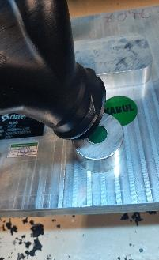 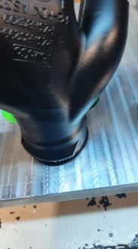 |  |  | 7 | Fotoğrafta görüldüğü gibi PZ31-18C299AA ürünlerinin ağız bölgeleri geçer mastardan geçmelidir.

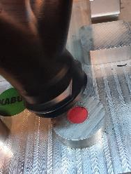 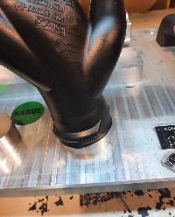 |  |  | 8 | Fotoğrafta görüldüğü gibi PZ31-18C299AA ürünlerinin ağız bölgeleri geçmez mastardan geçmemelidir.

Hazırlayan | Seçgül YILMAZ Proje Kalite Uzman Yardımcı |  |  | Kontrol Eden / Onaylayan |  |  | Mehmet KÖZ Proje Yöneticisi

Barkodlama
 | BARKODLAMA TALİMATI |  |  |  |  | REVİZYON TARİHİ | TESİS | SAYFA NO

 |  |  |  |  |  | 2022-09-22 | AVCILAR | 1/1

MÜŞTERİ PARÇA NO |  | MÜŞTERİ |  |  | PROJE KODU | KULLANILAN GÜVENLİK EKİPMANLARI

PZ31-18C299AA |  | IAC |  |  | INEOS | Kask, Gözlük, Ayakkabı, Eldiven

FOTOĞRAFLAR |  |  | No | YAPILACAKLAR |  |  | NOTLAR

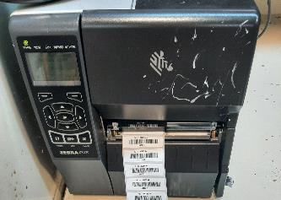 |  |  | 1 | Fotoğrafta barkod yazıcı görülmektedir. |  |  | Barkod üzerindeki ürün tanımı ile ürün üzerindeki ürün tanımı aynı olmalıdır. Ayrıca iş emri ve koli etiketindeki ürün tanımları da aynı olmalıdır.

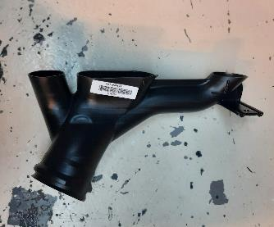 |  |  | 2 | PZ31-18C299AA ürünü için BEYAZ ürün barkodu barkod yapıştırma alanına yapıştırılmalıdır.

Hazırlayan | Seçgül YILMAZ Proje Kalite Uzmanı |  |  | Kontrol Eden / Onaylayan |  |  | Mehmet KÖZ Proje Yöneticisi

Ambalajlama
 | AMBALAJLAMA TALİMATI |  |  |  |  | REVİZYON TARİHİ | TESİS | SAYFA NO

 |  |  |  |  |  | 2022-09-22 | AVCILAR

MÜŞTERİ |  | MÜŞTERİ PARÇA NO |  |  | PROJE KODU | KULLANILAN GÜVENLİK EKİPMANLARI

IAC |  | PZ31-18C299AA |  |  | INEOS | İŞ AYAKKABISI, KORUYUCU ELDİVEN

FOTOĞRAFLAR |  |  | No | YAPILACAKLAR |  |  | NOTLAR

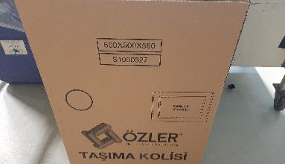 |  |  | 1 | PZ31-18C299AA ürünü sevkiyat işlemi için fotoğrafta görülen 50000043 kodlu 600x500x560 mm ebatındaki Özler Taşıma Kolisi kullanılacaktır. |  |  | Farklı bir malzeme beslenmesi durumunda vardiya takım liderine haber verilmelidir.

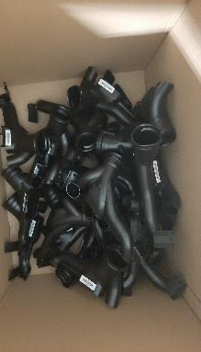 |  |  | 2 | Fotoğrafta görüldüğü şekilde koli içerisine 75 adet ürün dökme olarak koyulur ve koli kapatılır. |  |  | Koli içi adetlerden ve ürün tanımıyla koli etiketinin aynı olduğundan emin olunmalıdır.

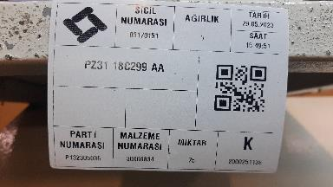 |  |  | 3 | Kapatılan koliye fotoğrafta görüldüğü gibi koli etiketi yapıştırılır.

75

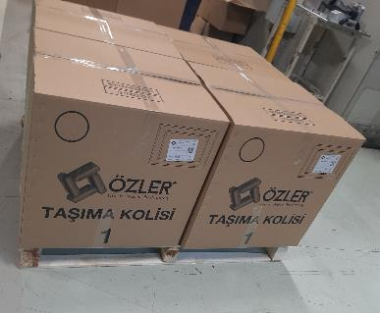 |  |  | 4 | Fotoğrafta görüldüğü gibi palette toplamda 8 koli x 75 adet = 600 adet ürün olmalıdır.

Hazırlayan | Seçgül YILMAZ Proje Kalite Uzman Yardımcısı |  |  | Kontrol Eden / Onaylayan |  |  | Mehmet KÖZ Proje Yöneticisi

